別紙1
 |  |  |  | 申請者の現状（基本情報） |  |  |  |  |  |  |  |  |  |  |  |  |  |  |  |  | 調布市書式
 |  |  |  |  |  |  |  |  |  |  |  |  |  |  |  |  |  |  |  |  | （別紙１）
作成日 |  |  |  |  |  |  |  |  |  |  |  |  |  |  |  | 相談支援事業者 |  | 相談支援センター○○○
利用者 （児童）氏名 |  | 調布 太郎 |  |  |  |  |  |  |  |  | 性別 |  | ■ | 男 |  | 計画作成担当者 |  | △△ ××
 |  |  |  |  |  |  |  |  |  |  |  |  | □ | 女 |  | 補助員 |  | □□ ◇◇
生年月日 |  | 1981-06-24 |  |  |  |  |  |  |  |  | 年齢 |  |  |  | 歳
住 所 |  | 調布市小島町2-35-1 調布市役所2F |  |  |  |  |  |  |  |  |  |  |  |  |  |  | 電話（FAX） 番号 |  | 042-481-7135
 |  | 現在の生活場所 |  |  | 自宅（家族等と同居） |  |  |  |  |  |  |  |  |  |  |  |  |  | 042-481-4288

障害または 疾患名 |  |  |  |  |  |  |  |  |  |  |  | 医療の 状況

障害程度区分 |  | 区分３ | 介護保険 |  | □ | 無 | ■ | 有 | ⇒ | 要介護２
 |  |  |  |  |  |  |  |  |  |  |  |  |  |  | ※受診科目，頻度，主治医，疾患名，服薬状況等
生活歴（受診歴含む） |  |  |  |  |  |  |  |  |  |  |  |  |  | 家族構成（年齢，職業，主たる介護者等を記入）

 |  |  |  |  |  |  |  |  |  |  |  |  |  | 経済状況（就労，手当，障害年金等）

概要（支援経過・現状と課題等） |  |  |  |  |  |  |  |  |  |  |  |  |  | 社会関係図
本人
病院
サービス1
相談支援事務所
調布市
サービス2

支援の状況 |  | 名称 |  |  |  | 提供機関・提供者 |  |  |  |  |  |  |  | 支援内容 |  |  |  |  | 頻度 | 備考
 | 公的支援 （障害福祉サービス，介護保険等）

 | その他の 支援

本人の主訴（意向・希望） |  |  |  |  |  |  |  |  |  |  |  |  |  | 家族の主訴（意向・希望）

計画
（注）内容は計画案から転記されるようになっていますが，修正もできるようにセルを保護していません。一度手入力すると自動転記が解除されてますのでご注意ください。
（このオブジェクトは印刷されません。）
調布市書式 |  |  |  |  |  |  | サービス等利用計画 |  |  |  |  |  |  |  |  |  |  |  |  |  |  |  |  |  |  | 市確認欄 | （受付日）
 | 避難計画作成日 |  |  | 【 | 0 | 】
計画作成日 |  |  |  |  |  |  | ■ | 新規 |  | □ | 変更 | （理由 |  | □ | 支給決定変更 |  |  |  | □ | その他 |  |  |  |  | ）
利用者 （児童）氏名 |  |  | 調布 太郎 |  |  |  |  |  |  | 年齢 |  |  | 歳 | 住 所 |  |  |  | 調布市小島町2-35-1 調布市役所2F
 |  |  |  |  |  |  |  |  |  |  |  |  |  | 保護者氏名 |  |  |  | 調布 花子 |  |  |  | 続柄 | 母
受給者証番号 |  |  | 障害福祉サービス |  |  | 3000012345 |  |  |  |  | 地域相談支援 |  |  |  |  |  | 3000012345 |  |  |  | 児童福祉通所 | 4000001234

本人，家族が 希望する生活 |  |  |  | 0 |  |  |  |  |  |  |  |  |  |  |  |  |  |  |  |  |  |  |  | 相談支援事業者 |  |  |  | 相談支援センター○○○
 |  |  |  |  |  |  |  |  |  |  |  |  |  |  |  |  |  |  |  |  |  |  |  | 計画作成担当者 |  |  |  | △△ ××
 |  |  |  |  |  |  |  |  |  |  |  |  |  |  |  |  |  |  |  |  |  |  |  | 補助員 |  |  |  | □□ ◇◇
計画作成に あたっての方針 |  |  |  | 0 |  |  |  |  |  |  |  |  |  |  |  |  |  |  |  |  |  |  |  | モニタリング期間 |  |  |  |  |  | か月ごと（最初の３か月は毎月）

 | 本人の長期目標 |  |  | 0

 | 本人の短期目標 |  |  | 0 |  |  |  |  |  |  |  |  |  |  |  |  |  |  |  |  |  |  |  | 利用者（保護者） 同意署名欄

優先 順位 |  | 生活上の課題やニーズ |  |  |  | 本人の小目標 |  |  |  |  |  |  |  |  |  | 福祉サービス等 |  |  |  |  |  | 本人の役割 |  |  |  |  |  |  | その他
 |  |  |  |  |  |  |  |  |  |  |  |  |  |  |  | 種類・内容・量（頻度・時間） |  |  |  |  | 提供事業者（担当者名・電話）
1 |  | 0 |  |  |  | 0 |  |  |  |  |  |  |  |  |  | 0 |  |  |  |  |  | 0 |  |  |  |  |  |  | 0
 |  |  |  |  |  | 評価時期 |  |  | 令和 |  | 0 | 年 | 0 |  | 月
2 |  | 0 |  |  |  | 0 |  |  |  |  |  |  |  |  |  | 0 |  |  |  |  |  | 0 |  |  |  |  |  |  | 0
 |  |  |  |  |  | 評価時期 |  |  | 令和 |  | 0 | 年 | 0 |  | 月
3 |  | 0 |  |  |  | 0 |  |  |  |  |  |  |  |  |  | 0 |  |  |  |  |  | 0 |  |  |  |  |  |  | 0
 |  |  |  |  |  | 評価時期 |  |  | 令和 |  | 0 | 年 | 0 |  | 月
4 |  | 0 |  |  |  | 0 |  |  |  |  |  |  |  |  |  | 0 |  |  |  |  |  | 0 |  |  |  |  |  |  | 0
 |  |  |  |  |  | 評価時期 |  |  | 令和 |  | 0 | 年 | 0 |  | 月
5 |  | 0 |  |  |  | 0 |  |  |  |  |  |  |  |  |  | 0 |  |  |  |  |  | 0 |  |  |  |  |  |  | 0
 |  |  |  |  |  | 評価時期 |  |  | 令和 |  | 0 | 年 | 0 |  | 月
6 |  | 0 |  |  |  |  |  |  |  |  |  |  |  |  |  | 0 |  |  |  |  |  | 0 |  |  |  |  |  |  | 0
 |  |  |  |  |  | 評価時期 |  |  | 令和 |  | 0 | 年 | 0 |  | 月

災害対策
作成日 |  |  | 作成事業所 |  |  |  | 計画作成担当者 |  |  |  | 補助員（サブ担当）

 |  |  | 相談支援センター○○○ |  |  |  | △△ ×× |  |  |  | □□ ◇◇

災害(さいがい)のときのひなんけいかく

 | ○氏名（しめい） |  |  |  | 調布 太郎

 | ○住所（じゅうしょ） |  |  |  | 調布市小島町2-35-1 調布市役所2F

 | ○避難所判定

 | ○電話（でんわ） |  |  |  | ☏ | 042-481-7135

 | ○緊急時連絡先（きんきゅうじれんらくさき） ※しんせきなど

 |  |  |  |  | ☏

 | ○相談（そうだん）できるところや人

 |  | 相談支援センター○○○ |  |  |  |  |  | ☏ |  | 042-○○○-○○○○

 |  |  |  |  |  |  |  | ☏

 |  |  |  |  |  |  |  | ☏

避難所（ひなんじょ）に持っていくもの

 | ①

 | ②

 | ③

 | ④

 | ⑤

たとえば・・・

 | ☐ |  |  |  |  |  |  |  | ☐

 | ☐ |  |  |  |  |  |  |  | ☐

 | ☐ |  |  |  |  |  |  |  | ☐

 | ☐ |  |  |  |  |  |  |  | ☐

わからないときは、ご家族(かぞく)や支援(しえん)する人に相談(そうだん)しよう

 |  |  |  | 地震(じしん)のとき！！

 | ①

 | ②

 | ③

 | ④

 | ⑤

 | ⑥

あなたのひなんするばしょは

です

ちずは |  |  |  |  |  |  |  |  |  |  |  | にあります

【地震(じしん)のときのひなん する場所(ばしょ)】（地図）

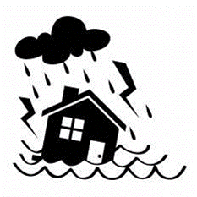
 |  |  |  | 水害(すいがい)のとき！！

 | ①

 | ②

 | ③

 | ④

 | ⑤

 | ⑥

あなたのひなんするばしょは

です

ちずは |  |  |  |  |  |  |  |  |  |  |  | にあります

【水害(すいがい)のときのひなん する場所(ばしょ)】（地図）

災害対策（記入例）
作成日 |  |  |  | 作成事業所 |  |  |  |  | 計画作成担当者 |  |  |  |  |  | 補助員（サブ担当）

2023-09-11 |  |  |  | 相談支援センター○○○ |  |  |  |  | △△ ×× |  |  |  |  |  | □□ ◇◇

災害(さいがい)のときのひなんけいかく

 | ○氏名（しめい） |  |  |  |  |  | 調布 太郎

 | ○住所（じゅうしょ） |  |  |  |  |  | 調布市小島町2-35-1 調布市役所2F

 | ○避難所判定 |  |  |  |  |  | 上石原1丁目 |  |  |  |  | 1番地～15番地 |  |  |  |  | 上石原1丁目1番地～15番地

 | ○電話（でんわ） |  |  |  |  |  | ☏ | 042-481-7135

 | ○緊急時連絡先（きんきゅうじれんらくさき） ※しんせきなど

 |  |  |  |  |  |  | ☏ | 調布 太一郎（父）：042-481-7111

 | ○相談（そうだん）できるところや人

 |  | 相談支援センター○○○ |  |  |  |  |  |  |  | ☏ |  |  | 042-○○○-○○○○

 |  |  |  |  |  |  |  |  |  | ☏

 |  |  |  |  |  |  |  |  |  | ☏

避難所（ひなんじょ）に持っていくもの

 | ①

 | ②

 | ③

 | ④

 | ⑤

たとえば・・・

 | ☑ |  | 飲(の)みもの |  |  |  |  |  |  |  | ☐ |  |  | 手帳(てちょう)・ヘルプカード

 | ☑ |  | 食(た)べもの・おかし |  |  |  |  |  |  |  | ☐ |  |  | 現金(げんきん)

 | ☐ |  | いつものおくすり |  |  |  |  |  |  |  | ☐ |  |  | 保険証(ほけんしょう)のコピー

 | ☐ |  | 着替(きが)え・マスク・タオル |  |  |  |  |  |  |  | ☐

わからないときは、ご家族(かぞく)や支援(しえん)する人に相談(そうだん)しよう

 |  |  |  |  |  | 地震(じしん)のとき！！

 | ① |  |  |  | ゆれがおさまるまで、かくれる・あたまをまもる

 | ② |  |  |  | 家(いえ)の中の火(ひ)をけす

 | ③ |  |  |  | テレビ・ラジオをつける

 | ④ |  |  |  | ひなんグッズをもってひなんする

 | ⑤

 | ⑥

あなたのひなんするばしょは

 | 第三小学校（だいさんしょうがっこう）

 | 第五中学校（だいごちゅうがっこう）

です

ちずは |  |  | 右側（みぎがわ） |  |  |  |  |  |  |  |  |  |  |  |  | にあります

【地震(じしん)のときのひなん する場所(ばしょ)】（地図）

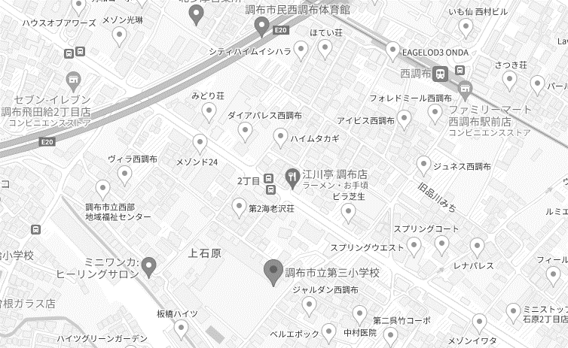

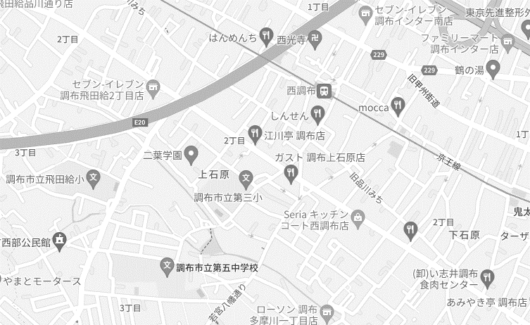

 |  |  |  |  |  | 水害(すいがい)のとき！！

 | ① |  |  |  | テレビ・ラジオをつける

 | ② |  |  |  | まわりのひとにそうだんする

 | ③ |  |  |  | まよったらひなんじょにいきましょう

 | ④

 | ⑤

 | ⑥

あなたのひなんするばしょは

 | 第三小学校（だいさんしょうがっこう）

 | 西調布体育館（にしちょうふたいいくかん）

です

ちずは |  |  | 右側（みぎがわ） |  |  |  |  |  |  |  |  |  |  |  |  | にあります

【水害(すいがい)のときのひなん する場所(ばしょ)】（地図）

